关系图
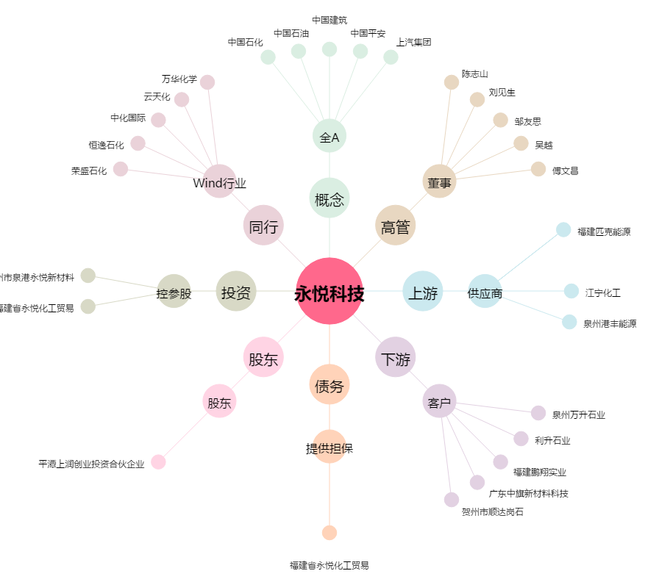
永悦科技[603879.SH] - 关系概览图

